2021_10_data
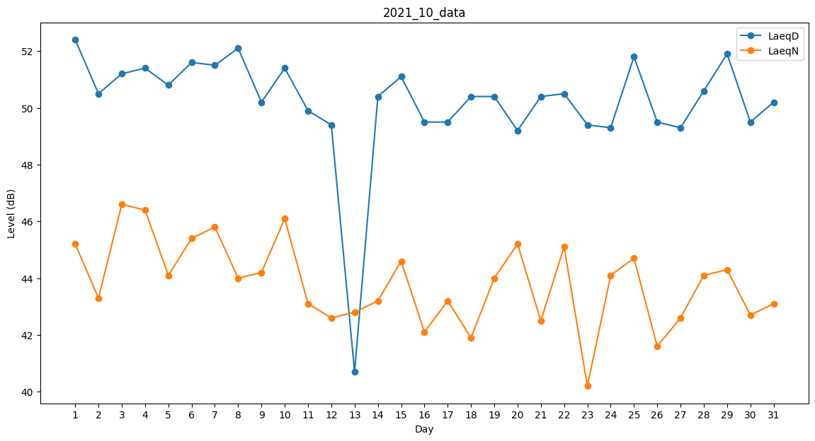
Day | LaeqD | LaeqN
1 | 52.4 | 45.2
2 | 50.5 | 43.3
3 | 51.2 | 46.6
4 | 51.4 | 46.4
5 | 50.8 | 44.1
6 | 51.6 | 45.4
7 | 51.5 | 45.8
8 | 52.1 | 44
9 | 50.2 | 44.2
10 | 51.4 | 46.1
11 | 49.9 | 43.1
12 | 49.4 | 42.6
13 | 40.7 | 42.8
14 | 50.4 | 43.2
15 | 51.1 | 44.6
16 | 49.5 | 42.1
17 | 49.5 | 43.2
18 | 50.4 | 41.9
19 | 50.4 | 44
20 | 49.2 | 45.2
21 | 50.4 | 42.5
22 | 50.5 | 45.1
23 | 49.4 | 40.2
24 | 49.3 | 44.1
25 | 51.8 | 44.7
26 | 49.5 | 41.6
27 | 49.3 | 42.6
28 | 50.6 | 44.1
29 | 51.9 | 44.3
30 | 49.5 | 42.7
31 | 50.2 | 43.1

